Casos de prueba
CASOS DE PRUEBA - SudTalent
Proyecto: SudTalent | Cliente: Sudamerican Voices | Matriz basada en casos de uso CU1-CU16
No | ID Caso de Uso | Caso de prueba | Prioridad | Precondiciones | Datos de entrada | Pasos | Resultado esperado | Resultado obtenido | Estado prueba
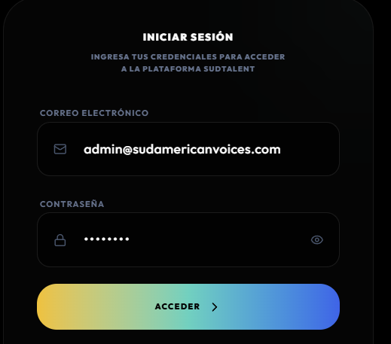
ÁREA FUNCIONAL: Autenticación de usuarios
CP-001 | CU1 | Iniciar sesion como Administrador con credenciales validas | Alta | El usuario administrador debe existir en la base de datos con rol ADMIN y estado activo. | Correo: admin@sudtalent.cl - Contrasena valida | 1. Acceder a la pantalla de login (/auth). 2. Seleccionar modo Administrador. 3. Ingresar correo y contrasena. 4. Presionar boton Acceder. | El sistema autentica al usuario genera un token JWT y redirige al Dashboard de Administrador. |  | OK
CP-002 | CU1 | Iniciar sesión como Postulante con credenciales válidas | Alta | El postulante debe existir en la base de datos con rol USER y estado activo. | Correo: alumno@sudtalent.cl - Contraseña válida | 1. Acceder a la pantalla de login. 2. Ingresar correo y contraseña. 3. Presionar botón Acceder. | El sistema autentica al usuario y lo redirige al panel de usuario o al onboarding según el estado de su perfil. | 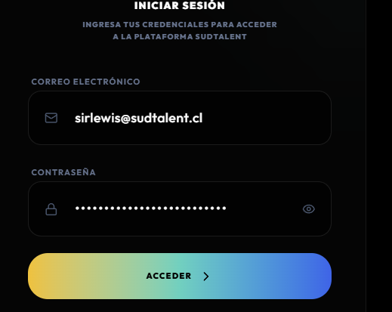 | OK
CP-003 | CU1 | Intento de login con contrasena incorrecta | Alta | El usuario debe existir en la base de datos. | Correo valido - Contrasena incorrecta | 1. Acceder a la pantalla de login. 2. Ingresar correo valido y contrasena erronea. 3. Presionar Acceder. | 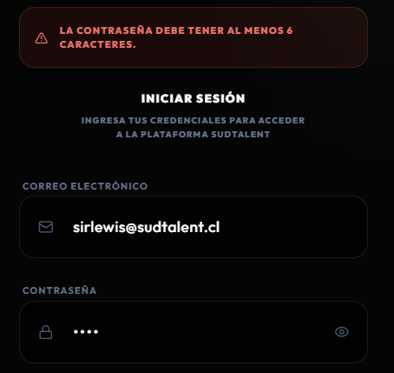 El sistema muestra un mensaje de error indicando credenciales incorrectas y no permite el acceso. |  | OK
CP-004 | CU1 | Intento de login con correo no registrado | Alta | El correo ingresado no debe existir en la base de datos. | Correo: noexiste@sudtalent.cl Contraseña: 123456 | 1. Ingresar un correo no registrado. 2. Ingresar una contraseña cualquiera. 3. Presionar “Acceder”. | 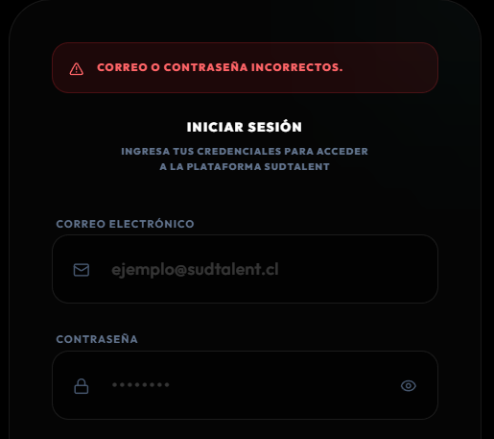 El sistema rechaza el acceso e indica que las credenciales son incorrectas o que el usuario no existe. |  | OK
CP-005 | CU1 | Redireccion segun rol despues de login exitoso | Alta | Deben existir usuarios con roles ADMIN y USER. | Credenciales de admin y de postulante | 1. Iniciar sesion como ADMIN y verificar redireccion a /admin. 2. Cerrar sesion. 3. Iniciar sesion como USER y verificar redireccion a /profile o /onboarding. | 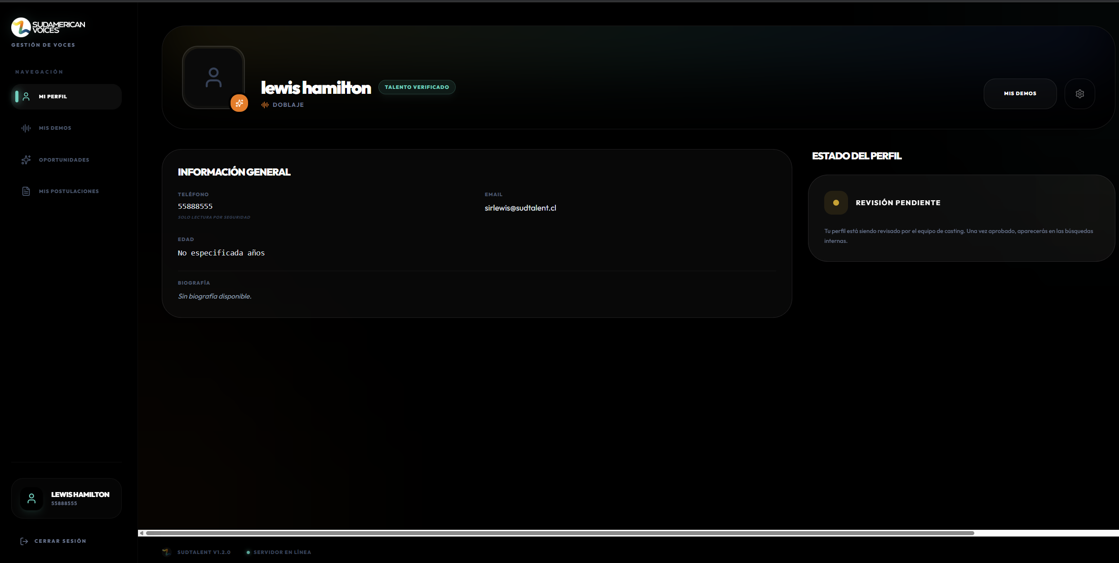 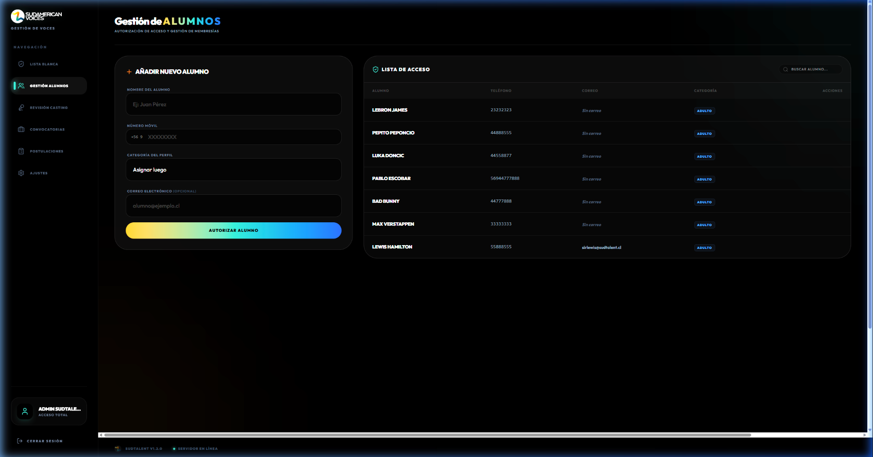 El sistema redirige a cada usuario al panel correspondiente segun su rol asignado. |  | OK
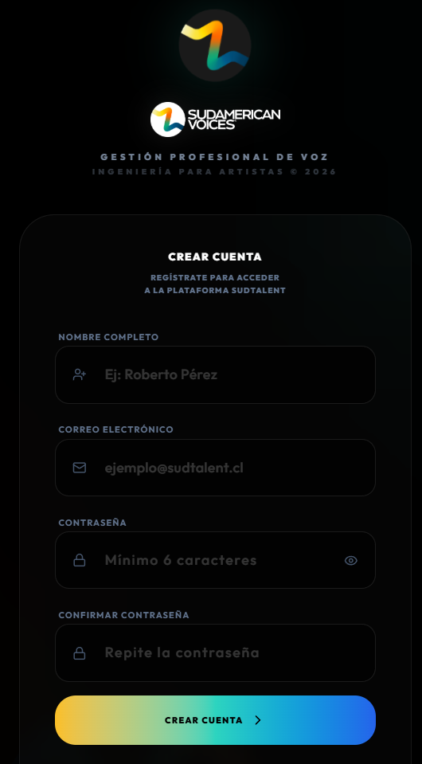
ÁREA FUNCIONAL: Registro y gestión de perfiles
CP-006 | CU2 | Crear usuario nuevo desde la plataforma con datos válidos | Alta | El usuario no debe existir previamente en la base de datos. | Nombre - Correo - Contraseña - Rol USER | 1. Abrir la opción Crear cuenta nueva. 2. Completar nombre, correo y contraseña. 3. Confirmar registro. | Se crea un nuevo registro en la tabla users con rol USER y estado activo, quedando disponible para completar el perfil. |  | OK
CP-007 | CU2 | Intento de creación de usuario con correo no válido o no autorizado | Alta | El correo ingresado no debe cumplir el formato válido o no debe estar permitido por el sistema. | Correo: usuarioinvalido - Contraseña: 123456 | 1. Abrir formulario de registro. 2. Ingresar un correo inválido o no autorizado. 3. Presionar Crear cuenta. | El sistema rechaza el registro e indica que el correo no es válido o no está autorizado. | 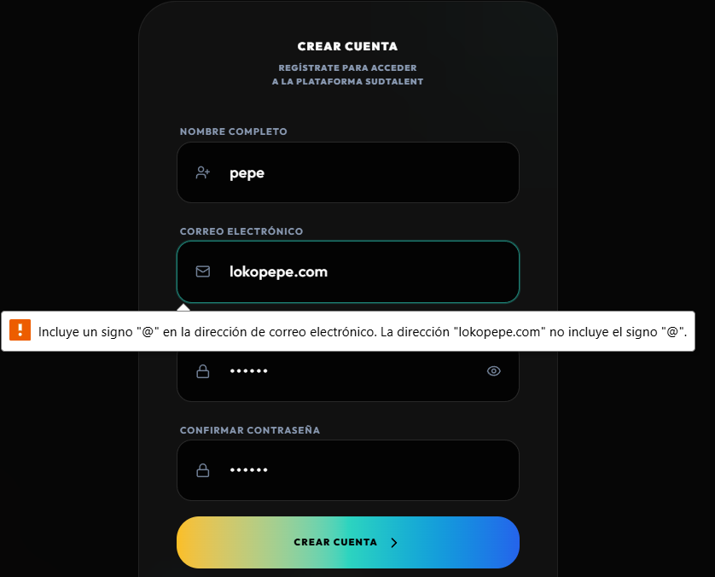 | OK
CP-008 | CU2 | Intento de creación de usuario con correo duplicado | Alta | El correo ya debe estar asociado a un usuario existente en la tabla users. | Correo ya registrado | 1. Intentar registrar un nuevo usuario usando un correo ya existente. | El sistema rechaza el registro porque el correo ingresado no cumple con el formato válido. | 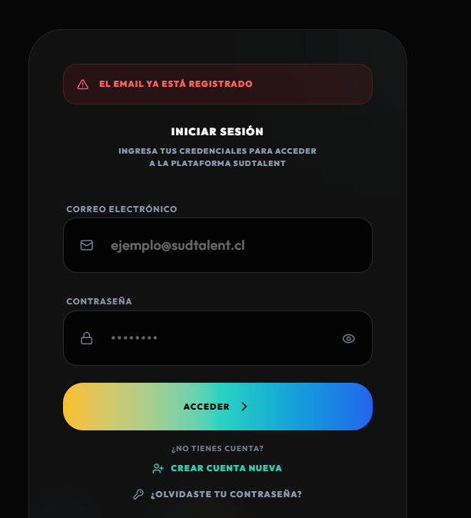 | OK
CP-009 | CU3 | Completar onboarding de perfil tipo Personal | Alta | El usuario debe estar autenticado con onboarded = false. | Tipo: Personal - Bio - Edad - Especialidades vocales | 1. El sistema redirige automaticamente a /onboarding. 2. Seleccionar tipo de perfil Personal. 3. Completar biografia edad y especialidades. 4. Presionar Finalizar Perfil. | Los datos se guardan en la base de datos y el campo onboarded se actualiza a true y el usuario es redirigido al dashboard. | 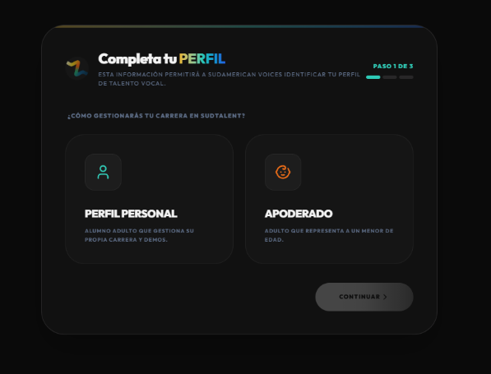 | OK
CP-010 | CU3 | Completar onboarding de perfil tipo Apoderado | Media | El usuario debe estar autenticado con onboarded = false. | Tipo: Apoderado - Nombre del menor - Edad del menor - Relacion | 1. Seleccionar tipo de perfil Apoderado. 2. Ingresar datos del menor. 3. Completar datos del representante. 4. Presionar Finalizar Perfil. | Se guarda el perfil con profileType = PARENT y los datos del menor se registran correctamente. | 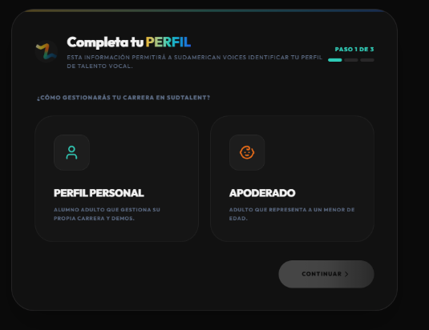 | ok
CP-011 | CU3 | Actualizar biografia desde la vista Mi Perfil | Media | El usuario debe tener el perfil completado con onboarded = true. | Nueva biografia de texto | 1. Navegar a Mi Perfil. 2. Editar el campo de biografia. 3. Presionar Guardar Cambios. | Los cambios se persisten en la base de datos y se reflejan inmediatamente en la vista del perfil. | 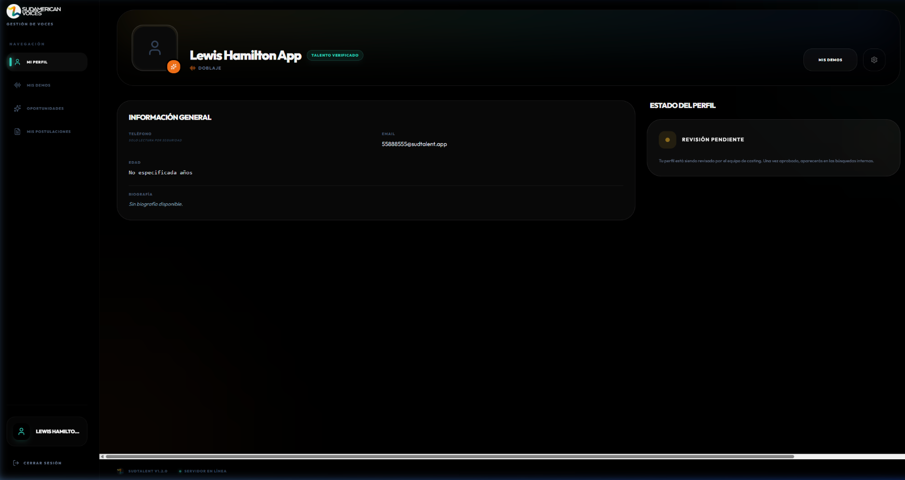 | OK
CP-012 | CU3 | Subir demo de audio en formato MP3 | Alta | El usuario debe tener perfil completado. | Archivo MP3 valido - Titulo - Categoria: Doblaje | 1. Navegar a Mis Demos. 2. Seleccionar archivo MP3. 3. Completar titulo y categoria. 4. Presionar Confirmar Carga. | La demo se registra exitosamente con mediaType = AUDIO y aparece en la lista de demos del usuario. | 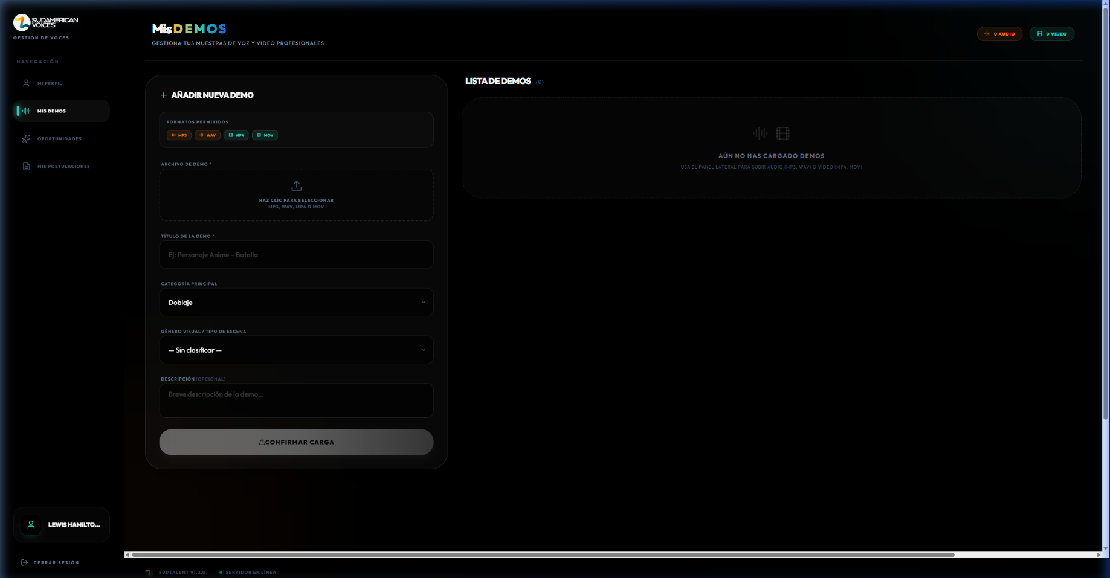 | OK
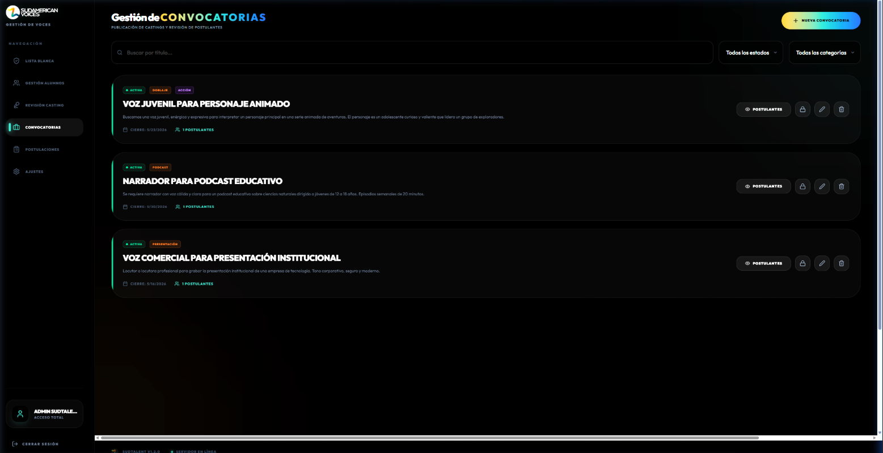
ÁREA FUNCIONAL: Convocatorias y postulaciones
CP-013 | CU4 | Administrador publica nueva convocatoria con datos completos | Alta | El usuario debe estar autenticado como ADMIN. | Titulo - Descripcion - Categoria: Doblaje - Genero Visual: Accion - Fecha limite - Requisitos | 1. Navegar a Convocatorias en el panel admin. 2. Presionar Nueva Convocatoria. 3. Completar todos los campos obligatorios. 4. Presionar Publicar Convocatoria. | La convocatoria se crea con estado ACTIVA y aparece en la lista de convocatorias del administrador. | 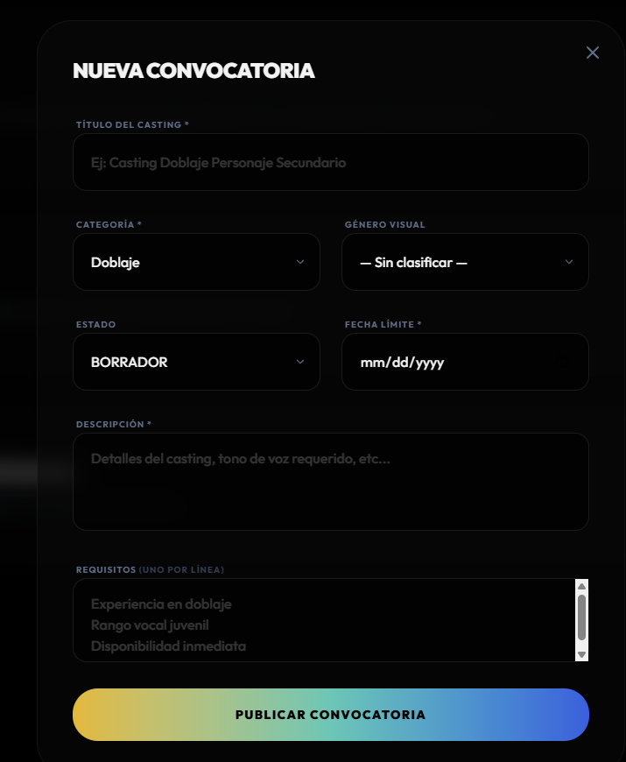 | OK
CP-014 | CU4 | Validar campos obligatorios al publicar convocatoria | Media | Modal de creacion de convocatoria abierto. | Campos vacios sin titulo ni descripcion | 1. Abrir formulario de nueva convocatoria. 2. Dejar campos obligatorios vacios. 3. Presionar Publicar. | El sistema muestra mensajes de validacion indicando los campos requeridos y no permite guardar. | 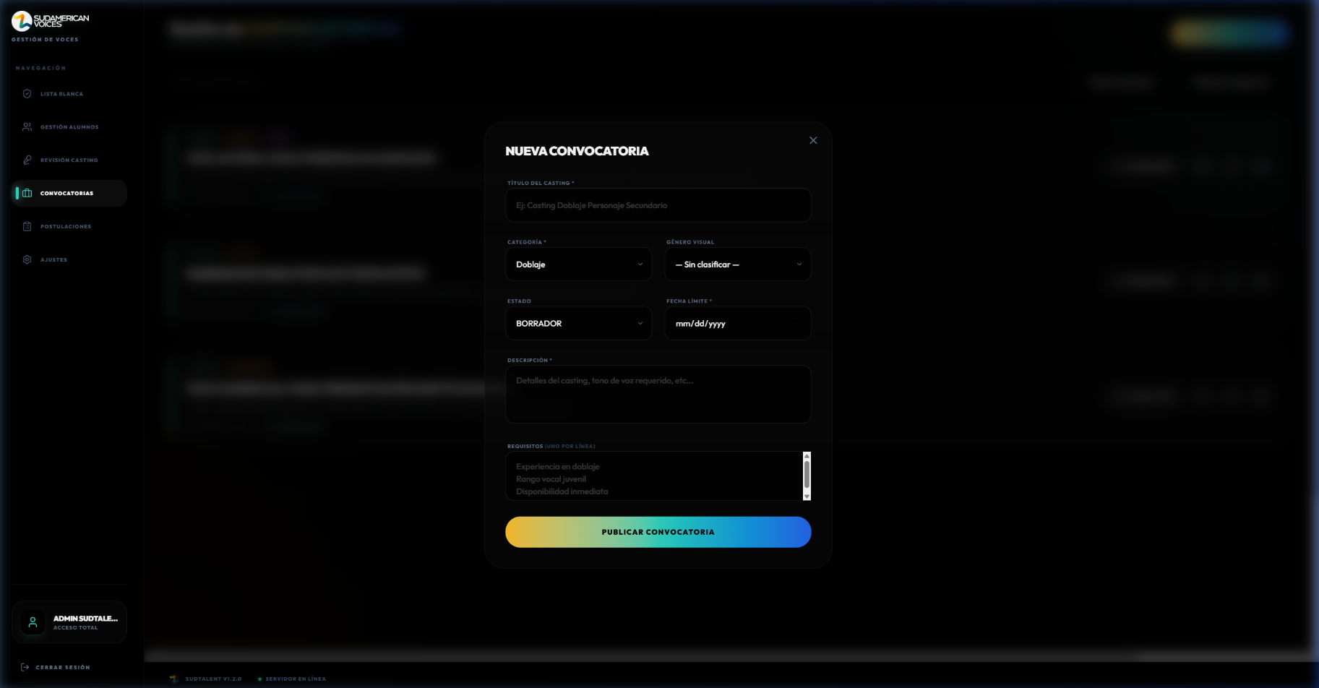 | Ok
CP-015 | CU4 | Validar que fecha limite no sea anterior al dia actual | Media | Modal de creacion de convocatoria abierto. | Fecha limite con fecha pasada | 1. Ingresar una fecha limite anterior a la fecha actual. 2. Intentar publicar. | El sistema muestra un error indicando que la fecha límite no puede ser anterior a la fecha actual y no permite guardar/publicar la convocatoria. | 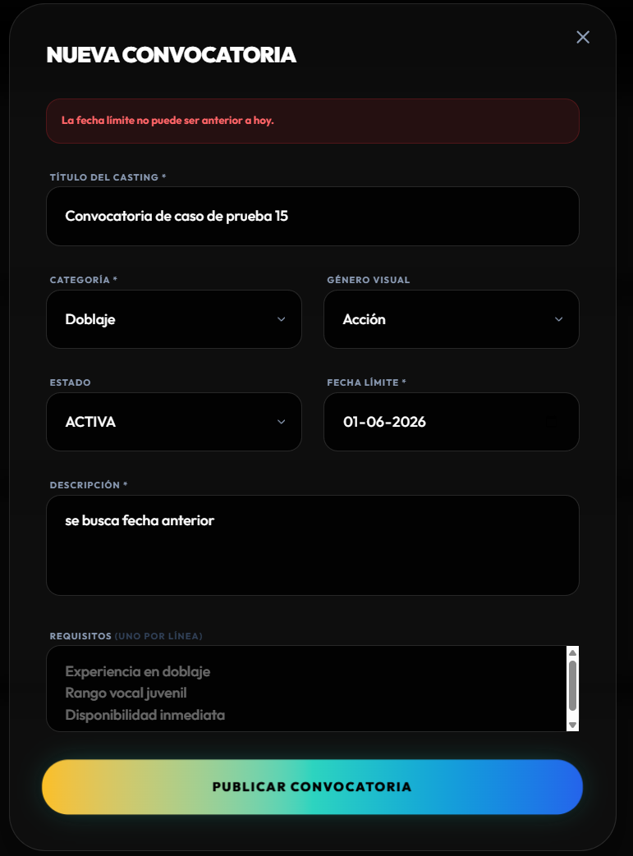 | OK
CP-016 | CU5 | Postulante visualiza convocatorias activas | Alta | Deben existir convocatorias con estado ACTIVA. | N/A | 1. Iniciar sesion como postulante. 2. Navegar a Oportunidades. | Se muestra la lista de convocatorias activas con titulo categoria descripcion y fecha de cierre. | 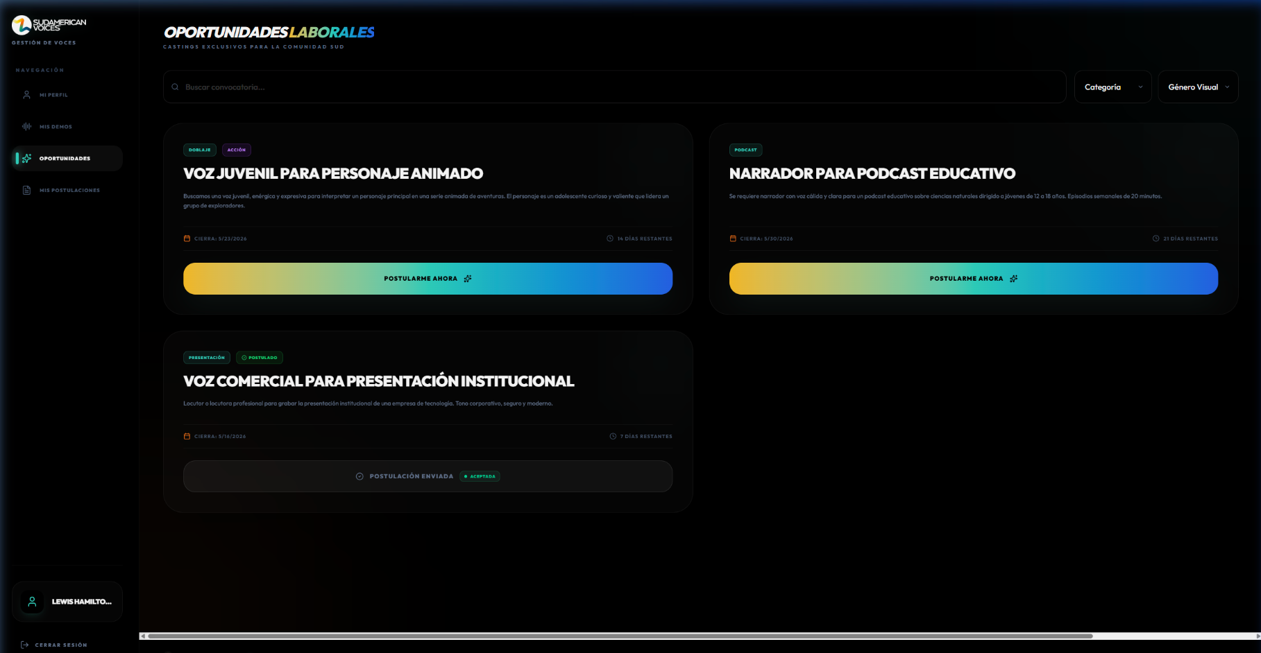 | OK
CP-017 | CU5 | Postulante filtra convocatorias por categoria | Media | Deben existir convocatorias de diferentes categorias. | Filtro: Doblaje | 1. Navegar a Oportunidades. 2. Seleccionar filtro por categoria Doblaje. | Se muestran unicamente las convocatorias que pertenecen a la categoria Doblaje. | 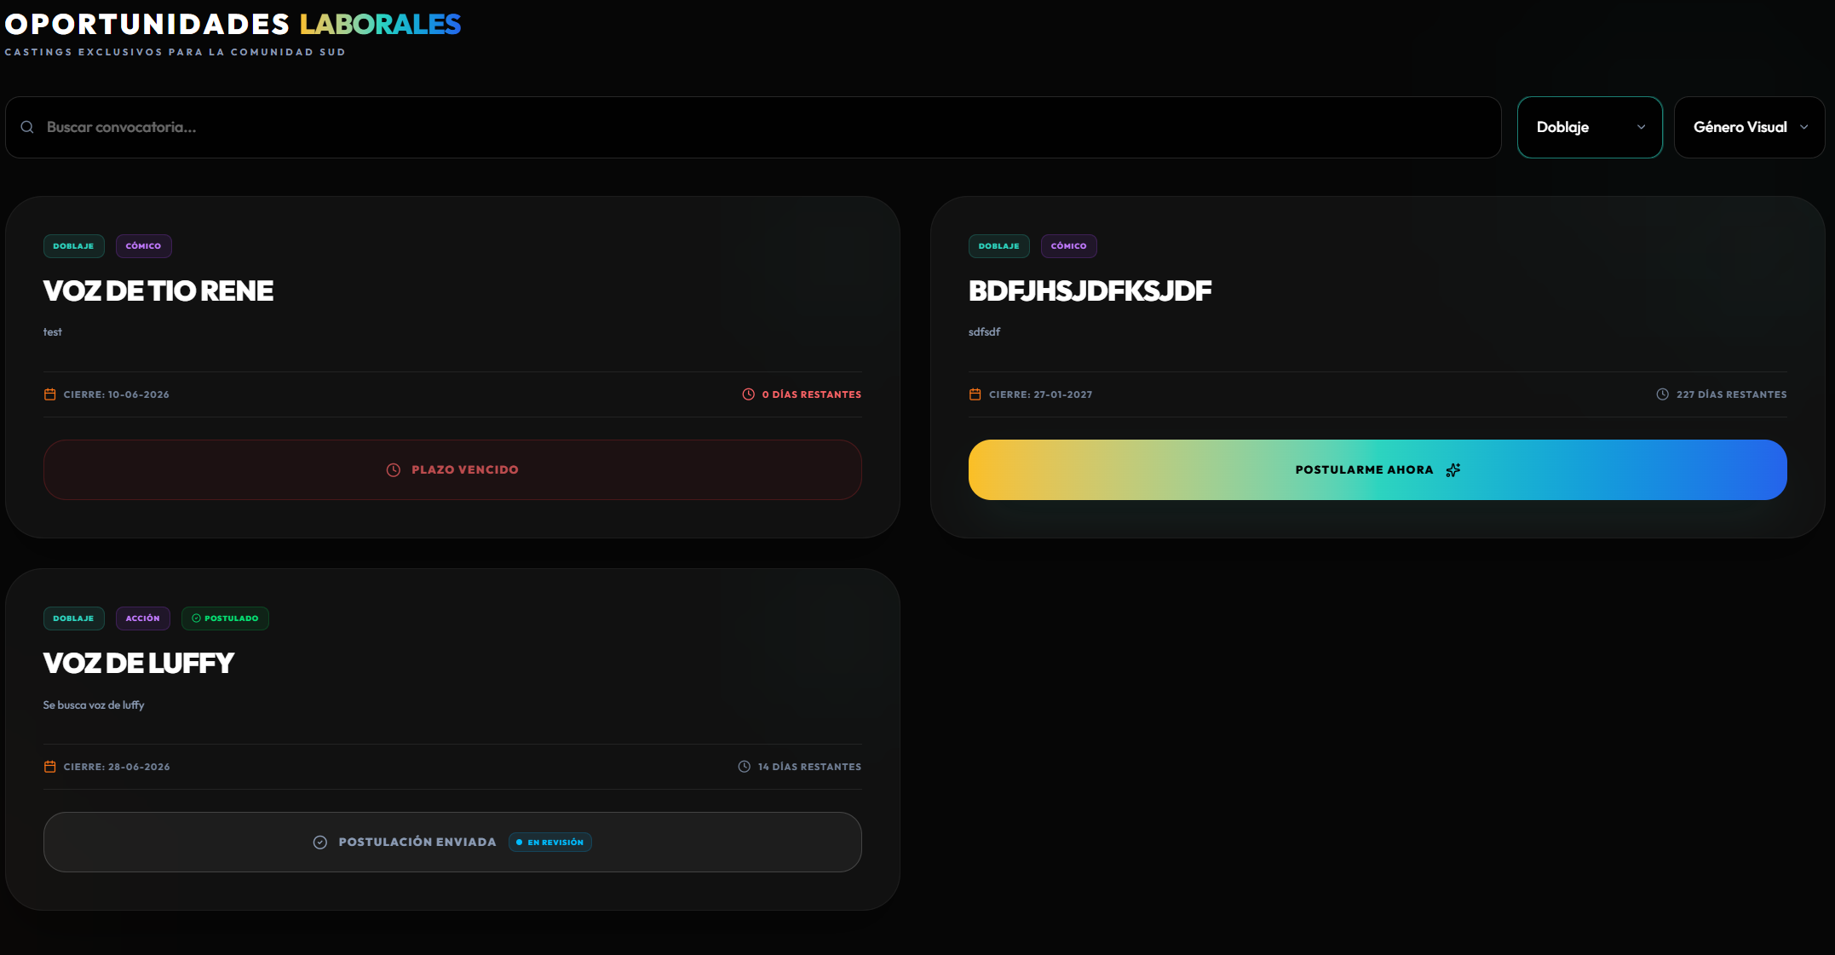 | OK
CP-018 | CU5 | Postulante visualiza detalle completo de convocatoria | Media | Debe existir al menos una convocatoria activa. | Convocatoria seleccionada | 1. Navegar a Oportunidades. 2. Hacer clic en una convocatoria. | Se abre un modal con detalle completo incluyendo titulo descripcion categoria genero visual requisitos y fecha limite. | 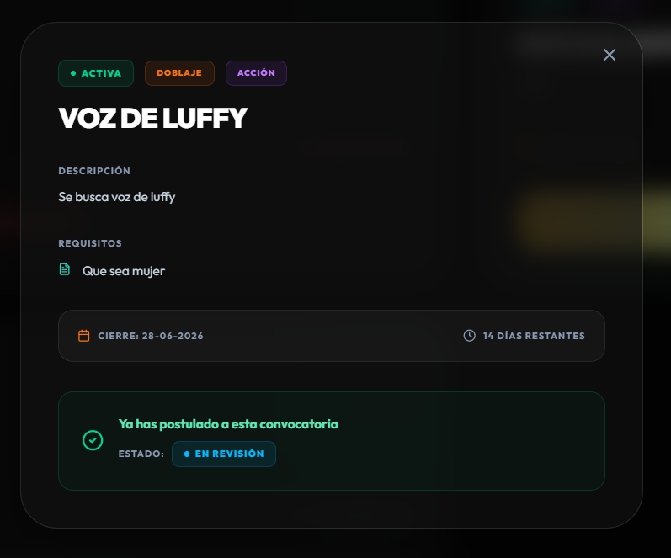 | OK
CP-019 | CU6 | Postulante se postula a una convocatoria activa | Alta | El postulante debe tener perfil completo y la convocatoria debe estar activa. | Convocatoria seleccionada | 1. Navegar a Oportunidades. 2. Seleccionar una convocatoria activa. 3. Presionar Postularme Ahora. | El sistema registra correctamente la postulación del alumno a una convocatoria activa y la deja visible con estado pendiente. | 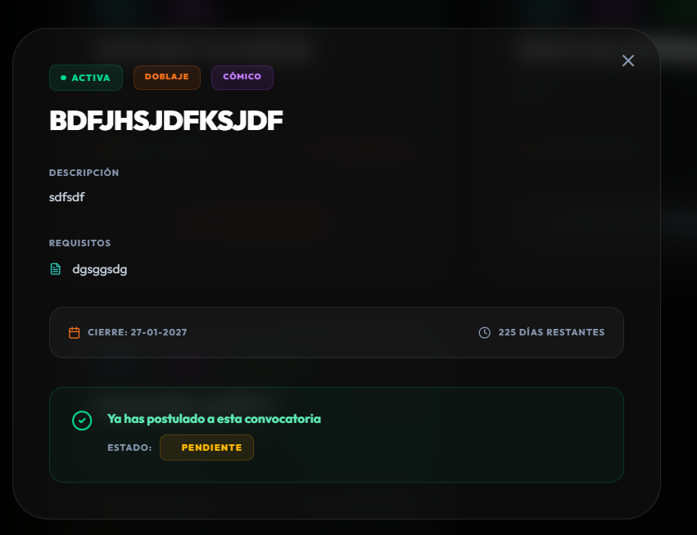 | OK
CP-020 | CU6 | Bloqueo de postulacion duplicada a la misma convocatoria | Alta | El postulante ya debe haber postulado a la convocatoria seleccionada. | Misma convocatoria a la que ya postulo | 1. Intentar postular nuevamente a una convocatoria donde ya existe registro. | El sistema impide crear una postulación duplicada y muestra que el usuario ya se encuentra postulado a esa convocatoria. |  | OK
ÁREA FUNCIONAL: Audiciones y evaluación
CP-021 | CU7 | Administrador programa una audicion para un postulante | Media | Debe existir una postulación PENDIENTE o EN REVISIÓN y un profesor disponible. | Fecha de audicion - Hora - Modalidad presencial o virtual | 1. Navegar a Gestión de Postulaciones. 2. Seleccionar/ubicar una postulación pendiente o en revisión. 3. Presionar “Programar Audición”. 4. Asignar profesor, fecha, hora y modalidad. 5. Confirmar programación. | La audición queda registrada con estado PROGRAMADA y asociada a la postulación, al postulante, al profesor evaluador y a la convocatoria. |  | OK
CP-022 | CU8 | Profesor evalua audicion y registra observaciones | Media | Debe existir una audición PROGRAMADA asignada al profesor logueado. | Puntaje - Observaciones de texto - Resultado: Aprobado o No aprobado | 1. Navegar a Audiciones pendientes de evaluacion. 2. Seleccionar audicion. 3. Ingresar puntaje y observaciones. 4. Registrar resultado. | La evaluacion se guarda con el puntaje y las observaciones y el estado de la audicion se actualiza. | 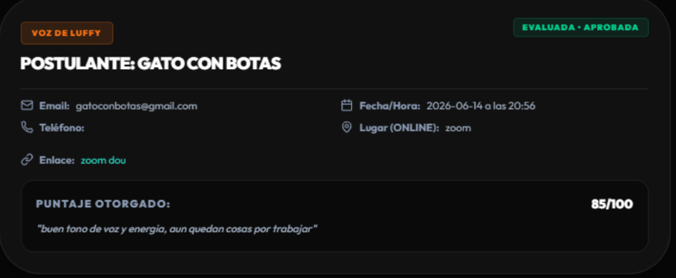 | OK
ÁREA FUNCIONAL: Smart Casting y búsqueda de talentos
CP-023 | CU9 | Administrador busca talento por nombre en Smart Casting | Media | Deben existir usuarios con perfil completado. | Texto de busqueda: Lewis | 1. Navegar a Revision Casting. 2. Escribir Lewis en el campo de busqueda. | Se filtran y muestran unicamente los talentos cuyo nombre coincide con el termino de busqueda. | 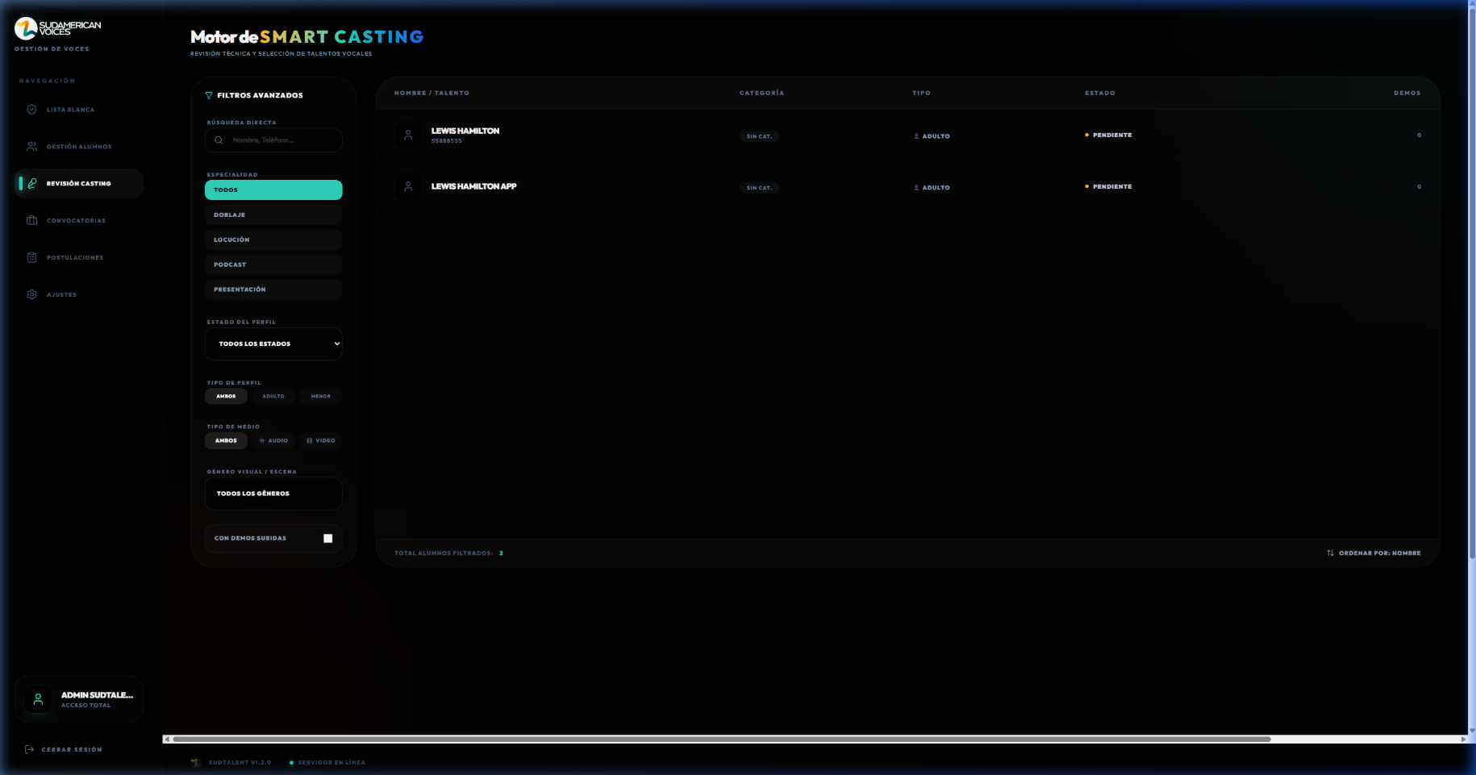 | Ok
CP-024 | CU9 | Administrador filtra talentos por categoria principal | Media | Deben existir usuarios con diferentes categorias asignadas. | Filtro: Doblaje | 1. Navegar a Revision Casting. 2. Seleccionar filtro por categoria Doblaje. | Se muestran solo los talentos con categoria principal Doblaje. | 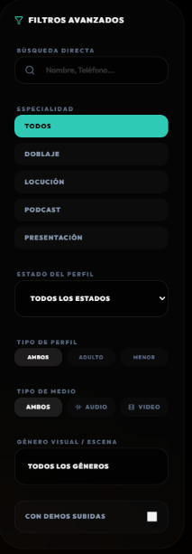 | Ok
CP-025 | CU9 | Administrador filtra talentos por estado de perfil | Media | Deben existir usuarios con estados PENDING APPROVED e INACTIVE. | Filtro: APPROVED | 1. Navegar a Revision Casting. 2. Seleccionar filtro por estado Aprobado. | Se muestran solo los talentos con perfil aprobado. | 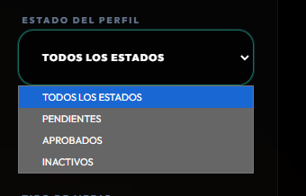 | OK
CP-026 | CU9 | Administrador filtra talentos que tienen demos cargadas | Media | Deben existir usuarios con y sin demos. | Toggle: Solo con demos | 1. Navegar a Revision Casting. 2. Activar el filtro Solo con demos. | Se muestran unicamente los talentos que tienen al menos una demo cargada. | 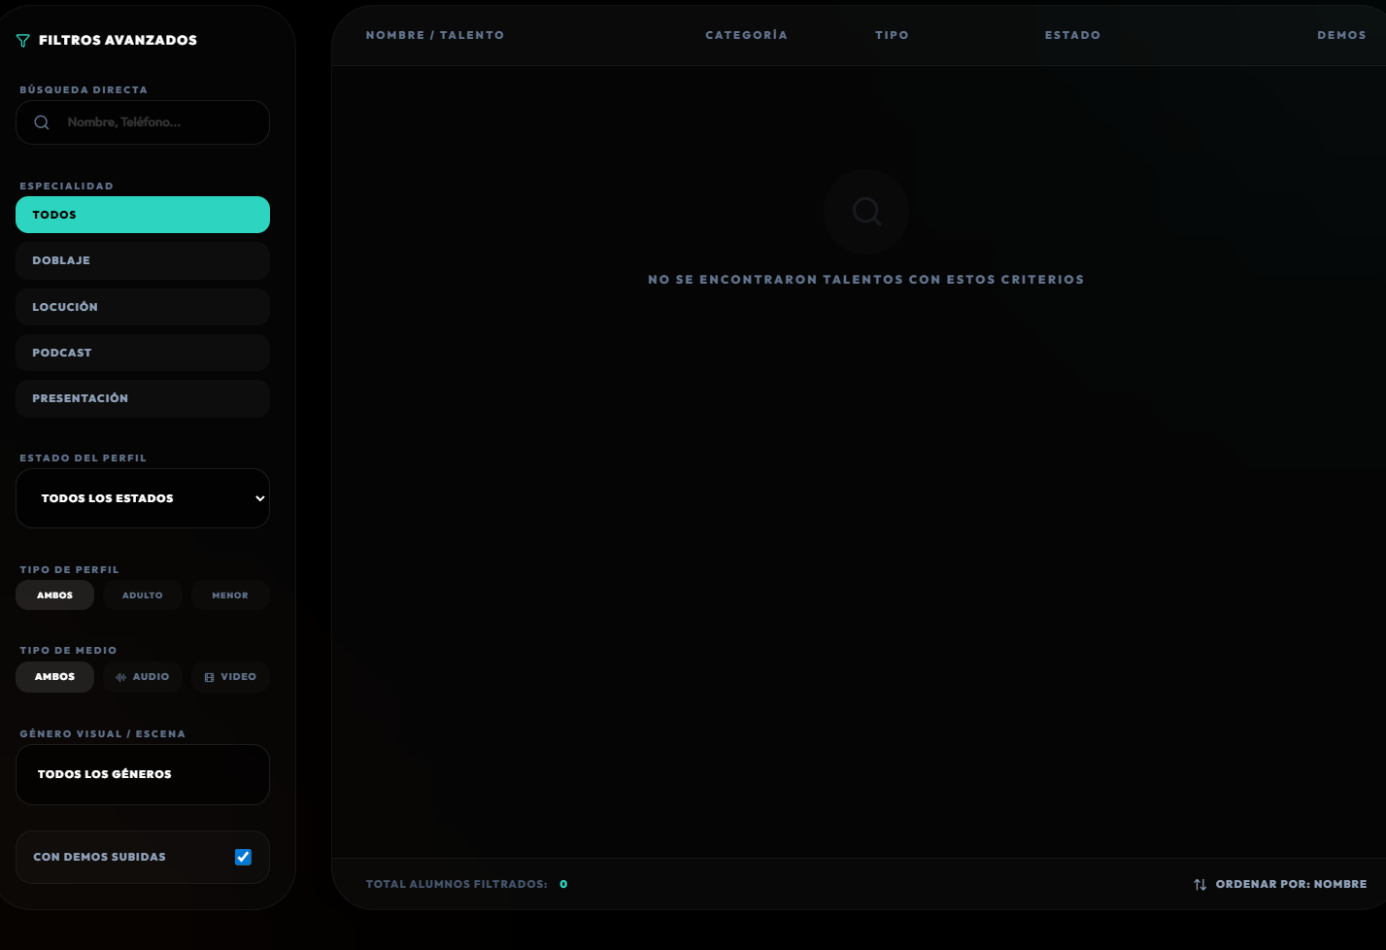 | OK
ÁREA FUNCIONAL: Notificaciones, historial y comunidad
CP-027 | CU10 | Sistema envia notificacion al cambiar estado de postulacion | Baja | El administrador debe cambiar el estado de una postulacion existente. | Postulacion cambiada de PENDIENTE a ACEPTADA | 1. Administrador cambia estado de postulacion a ACEPTADA. 2. El sistema genera notificacion. 3. El postulante revisa notificaciones. | El postulante recibe una notificación indicando que el estado de su postulación fue actualizado por el administrador. |  | OK
CP-028 | CU10 | Sistema notifica nueva convocatoria publicada | Baja | El administrador debe publicar una nueva convocatoria. | Convocatoria recien publicada | 1. Administrador publica nueva convocatoria. 2. El sistema genera notificacion para postulantes activos. | Los postulantes activos reciben una notificacion sobre la nueva convocatoria disponible. | 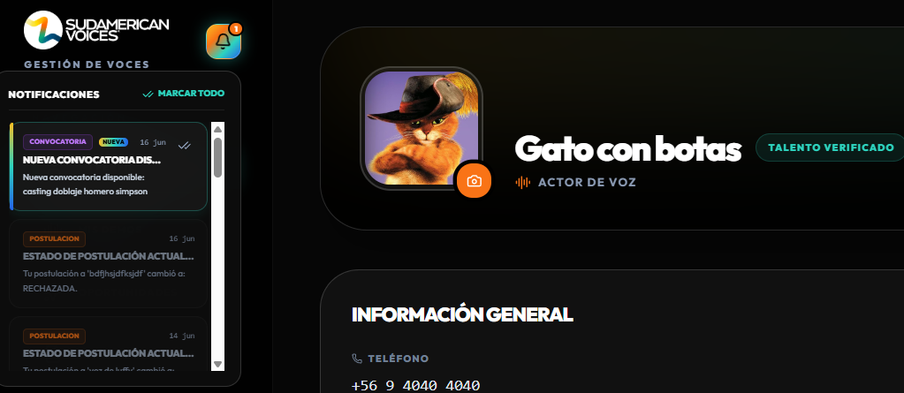 | OK
CP-029 | CU11 | Postulante consulta su historial de postulaciones | Media | El postulante debe haber realizado al menos una postulacion. | N/A | 1. Iniciar sesion como postulante. 2. Navegar a Mis Postulaciones. | El alumno visualiza el historial de sus postulaciones junto con el estado actual de cada una, permitiendo revisar las convocatorias postuladas, fechas, estados y acciones disponibles. |  | OK
CP-030 | CU11 | Postulante filtra historial por estado de postulacion | Media | El postulante debe tener postulaciones en diferentes estados. | Filtro: EN_REVISION | 1. Navegar a Mis Postulaciones. 2. Seleccionar filtro por estado En Revision. | Se muestran únicamente las postulaciones que coinciden con el estado seleccionado por el postulante. |  | OK
CP-031 | CU12 | Postulante guarda convocatoria como favorita | Baja | Debe existir al menos una convocatoria activa. | Convocatoria seleccionada | 1. Navegar a Oportunidades. 2. Presionar icono de favorito en una convocatoria. | La convocatoria se marca como favorita y aparece en la sección de favoritos del postulante. | 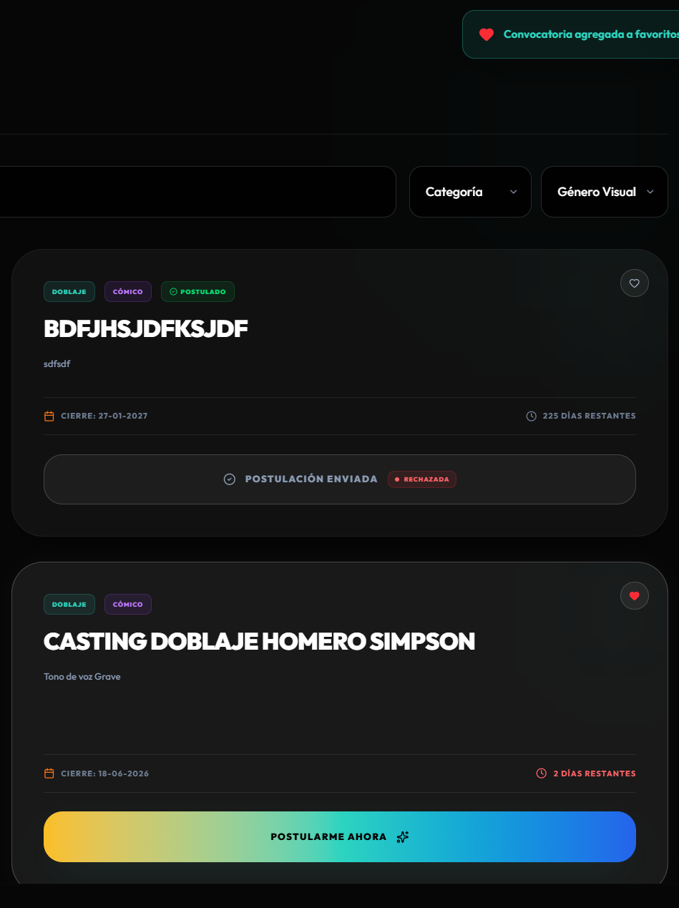 | OK
CP-032 | CU12 | Postulante revisa oportunidades recientes | Baja | Deben existir convocatorias creadas recientemente. | N/A | 1. Navegar a Oportunidades. 2. Verificar que las convocatorias mas recientes aparecen primero. | El sistema carga y muestra las oportunidades disponibles para el postulante, permitiendo ordenarlas por las más recientes y visualizar su información principal, fecha de cierre, estado de postulación y acciones disponibles sin problemas de visualización. | 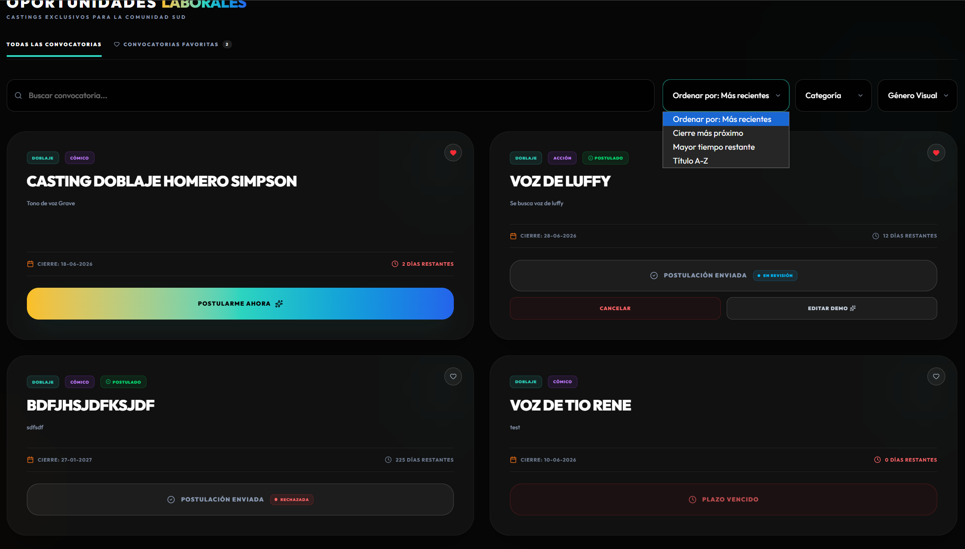 | OK
ÁREA FUNCIONAL: Administración general del sistema
CP-033 | CU13 | Administrador agrega usuario a la lista de acceso | Alta | El administrador debe estar autenticado. | Nombre - Correo - Teléfono - Categoría | 1. Navegar a Gestión de Alumnos. 2. Presionar Agregar. 3. Ingresar nombre, correo, teléfono y categoría. 4. Confirmar. | El usuario se agrega a la lista de acceso en la base de datos y aparece en la lista de alumnos autorizados. | 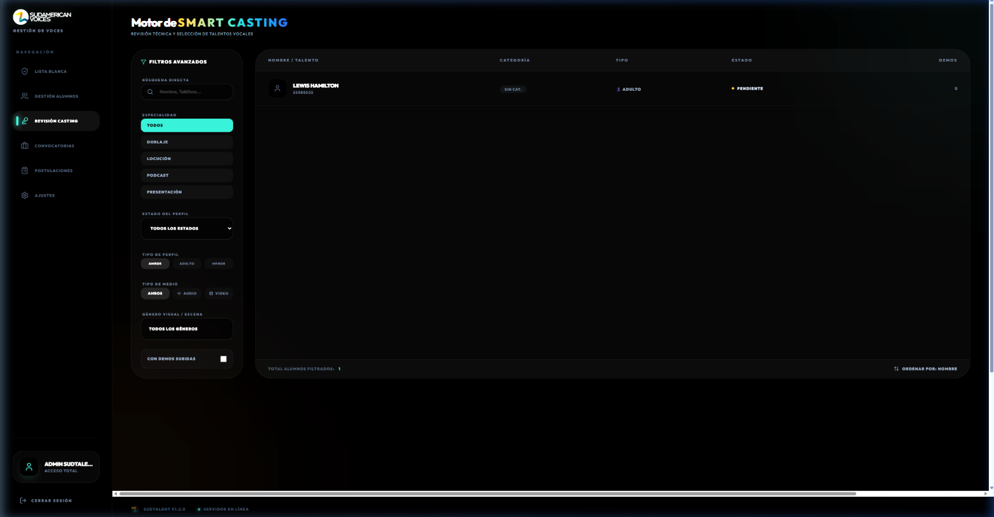 | OK
CP-034 | CU13 | Administrador elimina usuario de la lista de acceso | Alta | El usuario debe estar registrado en la lista de acceso. | Usuario a eliminar | 1. Localizar el usuario en Gestión de Alumnos. 2. Presionar Eliminar. 3. Confirmar la acción. | 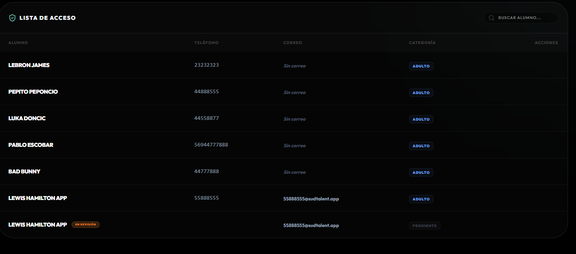 El usuario se elimina de la lista de acceso y pierde la autorización de acceso. | 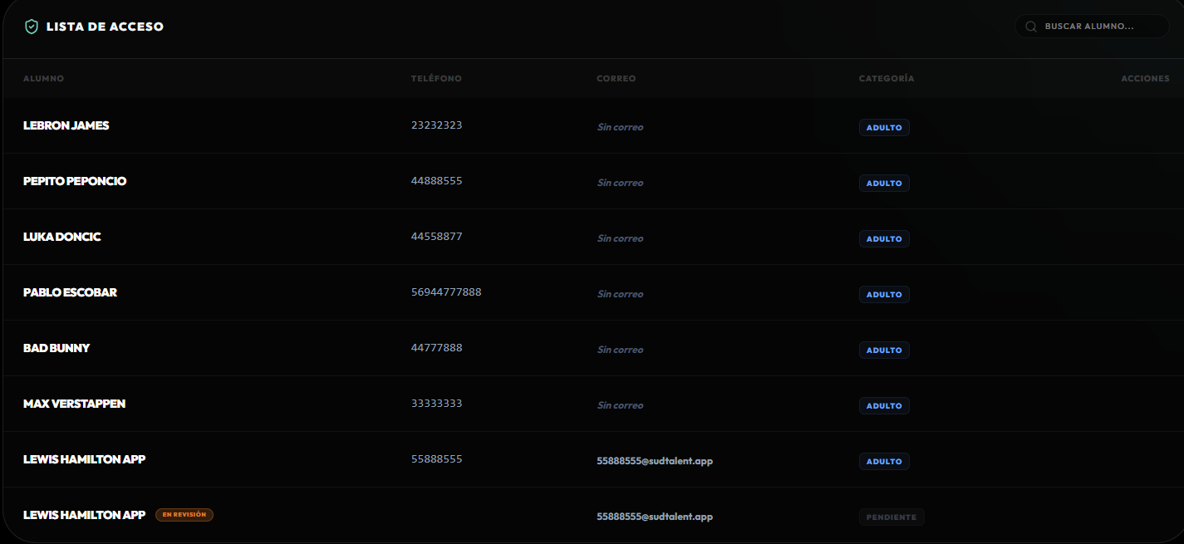 | OK
CP-035 | CU13 | Administrador desactiva un usuario existente | Alta | El usuario debe existir en la plataforma con active = true. | ID del usuario - Nuevo estado: Inactivo | 1. Navegar a Gestion de Alumnos. 2. Cambiar el estado del usuario a Inactivo. | El administrador edita correctamente una convocatoria existente desde el módulo de Convocatorias. Los cambios realizados en el título y la descripción se guardan correctamente y se reflejan en la lista de convocatorias. | 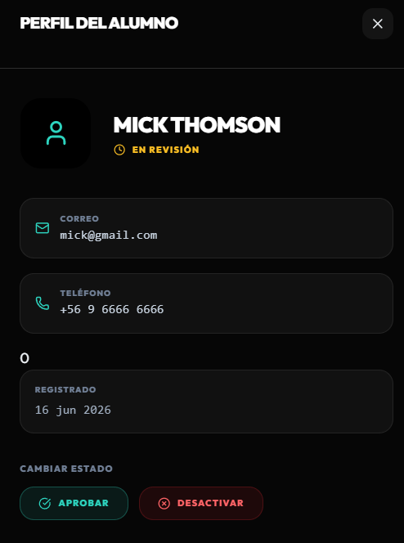 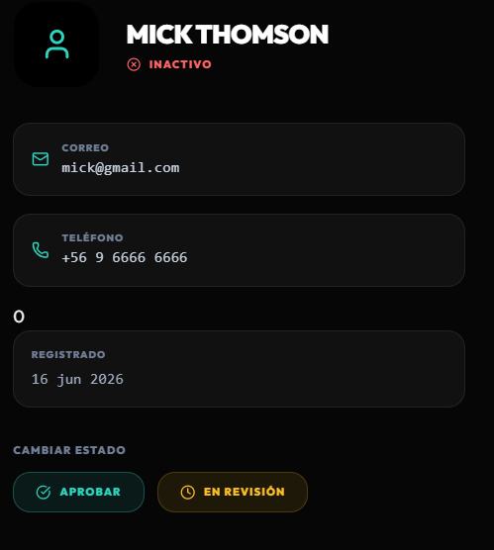 | OK
CP-036 | CU14 | Administrador edita convocatoria existente | Media | Debe existir al menos una convocatoria creada. | Nuevos valores para titulo y descripcion | 1. Localizar convocatoria en la lista. 2. Presionar Editar. 3. Modificar titulo y descripcion. 4. Presionar Guardar Cambios. | El administrador edita correctamente una convocatoria existente desde el módulo de Convocatorias. Los cambios realizados en el título y la descripción se guardan correctamente y se reflejan en la lista de convocatorias. |  | OK
CP-037 | CU14 | Administrador cierra convocatoria activa | Alta | Debe existir una convocatoria con estado ACTIVA. | ID de la convocatoria | 1. Localizar convocatoria activa. 2. Presionar boton Cerrar. | El estado de la convocatoria cambia a CERRADA y deja de ser visible para los postulantes. | 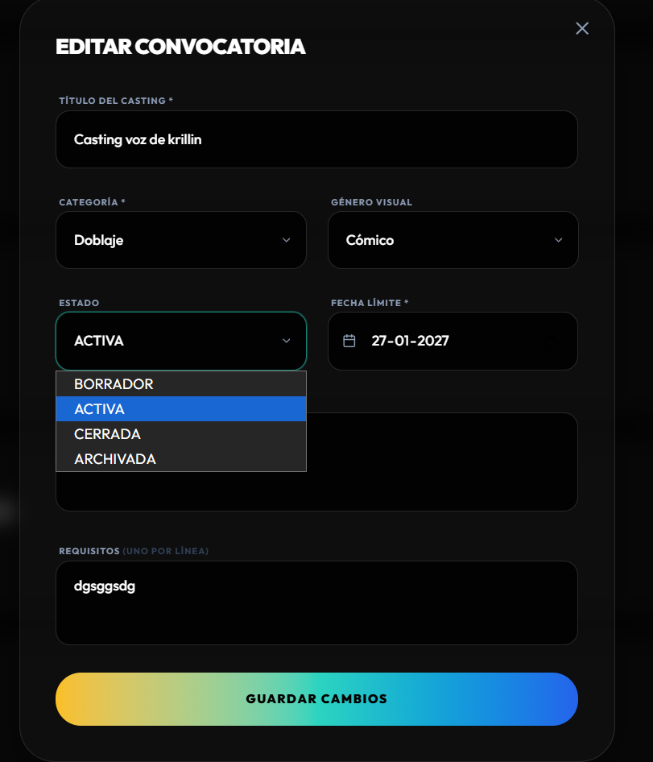 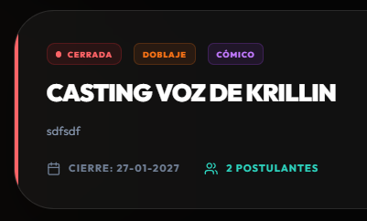 | OK
CP-038 | CU15 | Administrador revisa postulaciones recibidas | Alta | Deben existir postulaciones registradas. | N/A | 1. Iniciar sesion como admin. 2. Navegar a Postulaciones. | Se muestra la lista de todas las postulaciones con nombre del postulante convocatoria fecha y estado actual. | 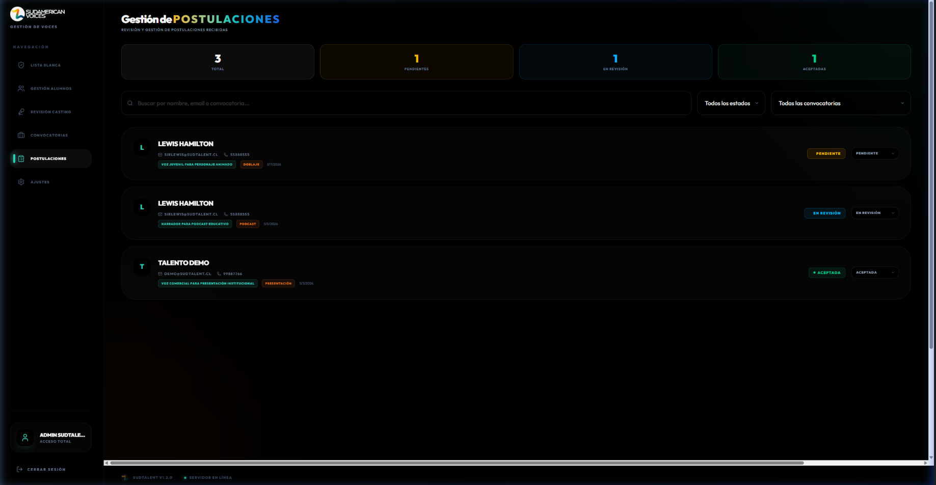 | OK
CP-039 | CU15 | Administrador cambia estado de postulacion | Alta | Debe existir una postulacion con estado PENDIENTE. | Nuevo estado: ACEPTADA | 1. Localizar postulacion pendiente. 2. Cambiar estado a Aceptada mediante el selector. | El estado se actualiza correctamente y el badge visual refleja el cambio de inmediato. |  | OK
CP-040 | CU16 | Administrador consulta resultados de audiciones programadas | Media | Deben existir audiciones con evaluaciones registradas. | N/A | 1. Navegar al modulo de Audiciones. 2. Filtrar por audiciones evaluadas. | El administrador visualiza correctamente el resultado de la audición evaluada, incluyendo evaluador, fecha, lugar o enlace, puntaje, observaciones y estado final de la postulación. |  | OK

